(1)レイアウト
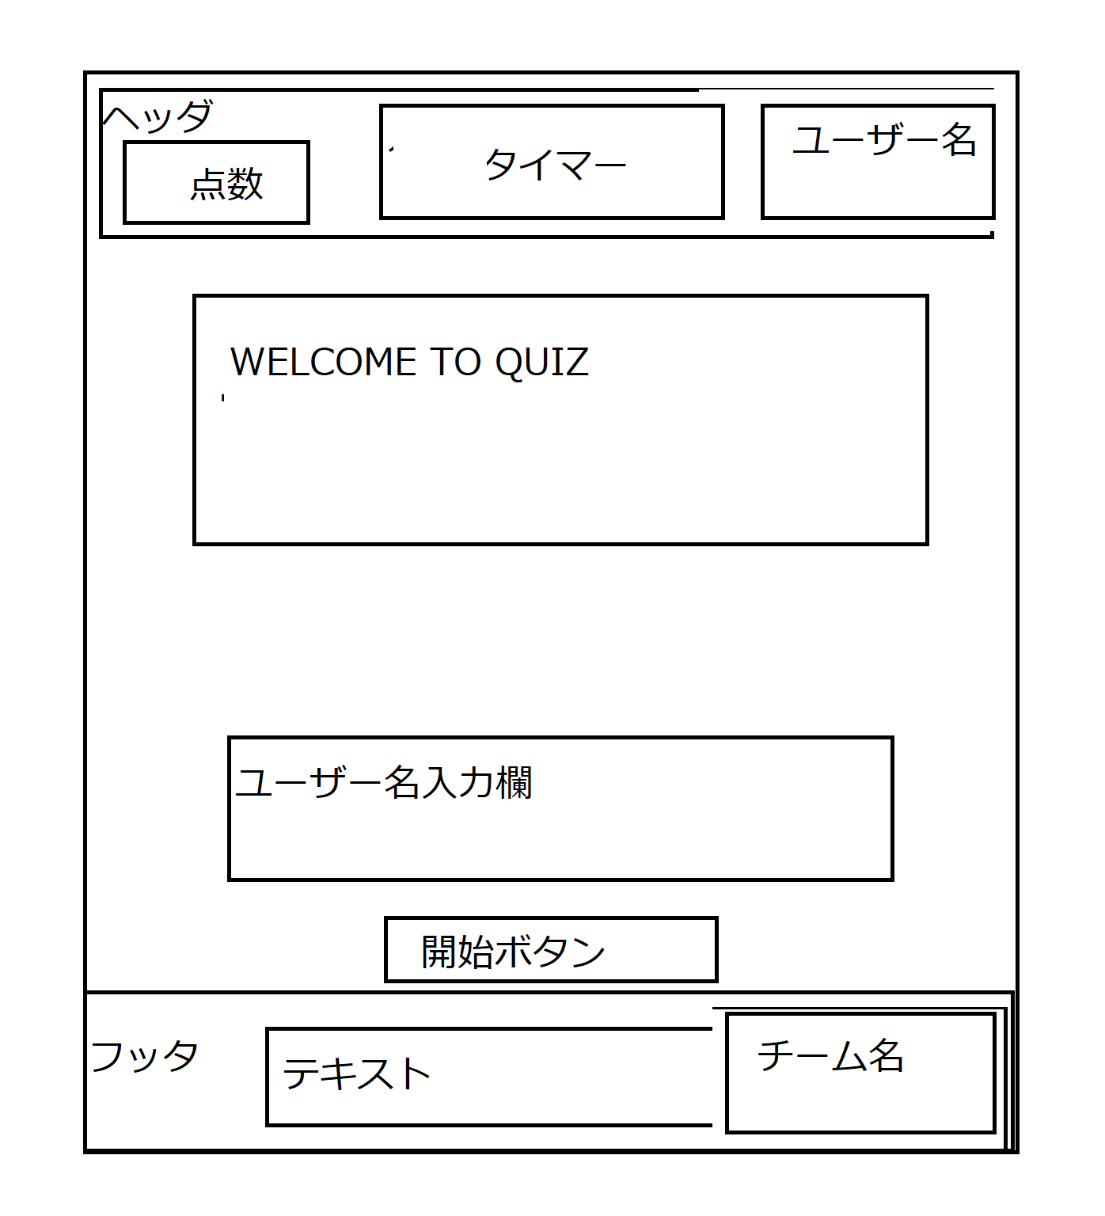
システム名 |  | Gips実践演習 | 画面設計書 |  |  | 作成者 | 苑 | 承認者
サブシステム名 |  | 模擬試験Webアプリ | 3.画面 (1)レイアウト |  |  | 作成日 | 2021-11-09 | 承認日

項番 | 画面名 |  |  | 画面ID | 概要説明
1 | ウェルカム画面 |  |  | index | ウェルカム画面

